Table 3
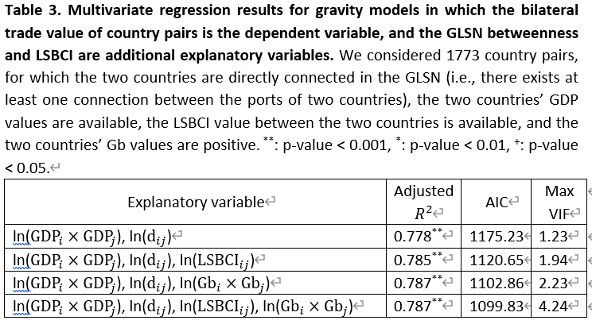
Explanatory variable | Adjusted R2 | p-value | AIC | Max VIF | # observations
ln(GDPi x GDPj), ln(dij) | 0.778 | ** | 1175.23 | 1.23 | 1773
ln(GDPi x GDPj), ln(dij), ln(LSBCIij) | 0.785 | ** | 1120.65 | 1.94 | 1773
ln(GDPi x GDPj), ln(dij), ln(Gbi x Gbj) | 0.787 | ** | 1102.86 | 2.23 | 1773
ln(GDPi x GDPj), ln(dij), ln(LSBCIij), ln(Gbi x Gbj) | 0.787 | ** | 1099.83 | 4.24 | 1773

